処理フロー
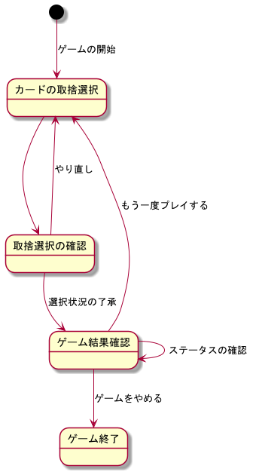
ポーカーアプリ

ポーカーアプリの処理フロー

